ENUNCIADO
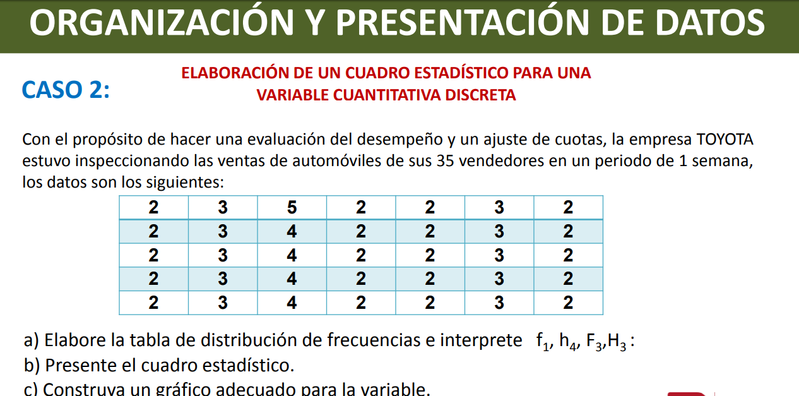

GRÁFICOS
Gráfico de barras
Diagrama circular
2 AUTOS | 20
3 AUTOS | 10
4 AUTOS | 4
5 AUTOS | 1

